Summary
Category | Count
Passed | 4
Failed | 0
Skipped | 0
Total | 4
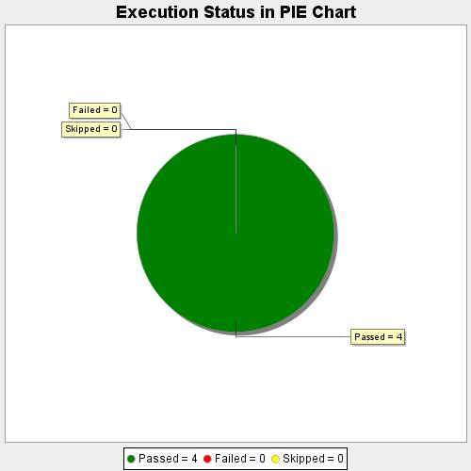
Start Time | 2020-08-13T22:22:35 IST
End Time | 2020-08-13T22:25:57 IST
Duration | 202106 ms

